Detalhamento_Avarias
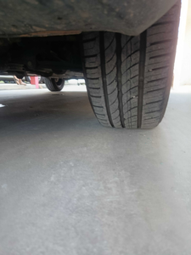
Detalhamento da Cobrança

Cliente | xxxx
Contrato: | xxxx

Placa: | TEB7H76 |  | VALOR TOTAL
Modelo: | ARGO DRIVE 1.0 6V FLEX 4P C/AR |  | R$0.00
Cor: | CINZA SILVERSTONE

1 | CHECKLIST - Avaria reportada na peça 'roda_traseira_direita' (REVISAR) | Valor | R$0.00

